Introduksjon
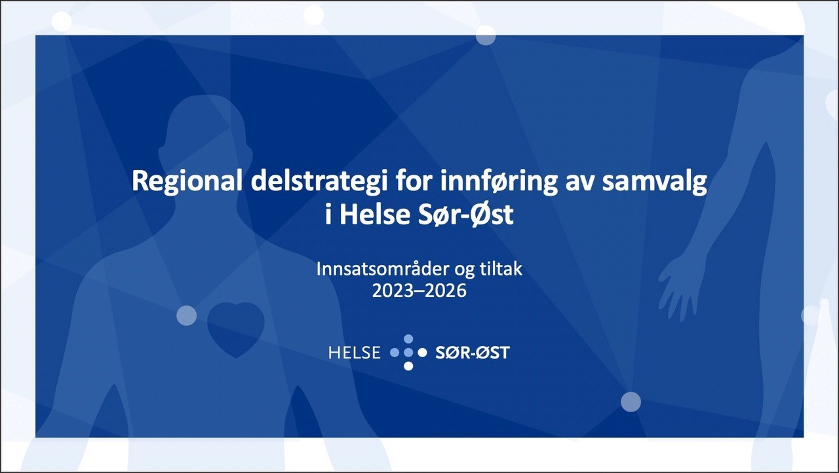
Delstrategi PowerPoint-presentasjon
Prioritering av tiltak ved innføring av samvalg
Delstrategi for innføring av samvalg består av kunnskapsbaserte anbefalinger, forslag og eksempler på tiltak for innføre samvalg i spesialisthelsetjenesten i regionen. Dette verktøyet er ment å brukes sammen med delstrategien og skal gjøre det mulig å følge og styre progresjonen for hver anbefaling.

